2022_10_data
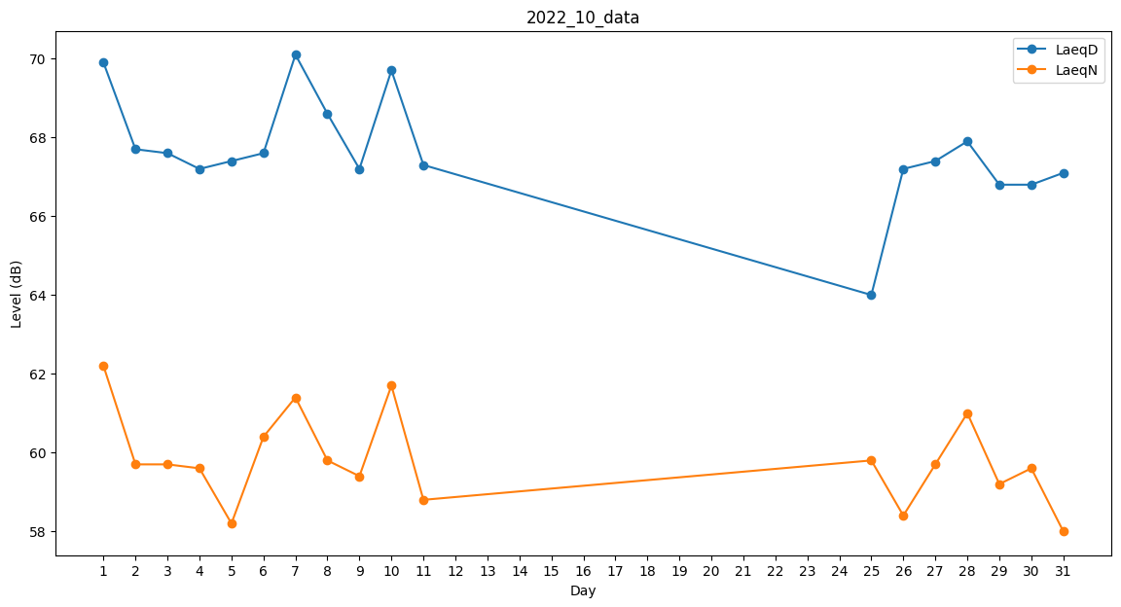
Day | LaeqD | LaeqN
1 | 69.9 | 62.2
2 | 67.7 | 59.7
3 | 67.6 | 59.7
4 | 67.2 | 59.6
5 | 67.4 | 58.2
6 | 67.6 | 60.4
7 | 70.1 | 61.4
8 | 68.6 | 59.8
9 | 67.2 | 59.4
10 | 69.7 | 61.7
11 | 67.3 | 58.8
12 | 61.9 | 0
13 | 0 | 0
14 | 0 | 0
15 | 0 | 0
16 | 0 | 0
17 | 0 | 0
18 | 0 | 0
19 | 0 | 0
20 | 0 | 0
21 | 0 | 0
22 | 0 | 0
23 | 0 | 0
24 | 0 | 0
25 | 64 | 59.8
26 | 67.2 | 58.4
27 | 67.4 | 59.7
28 | 67.9 | 61
29 | 66.8 | 59.2
30 | 66.8 | 59.6
31 | 67.1 | 58

